출고관련
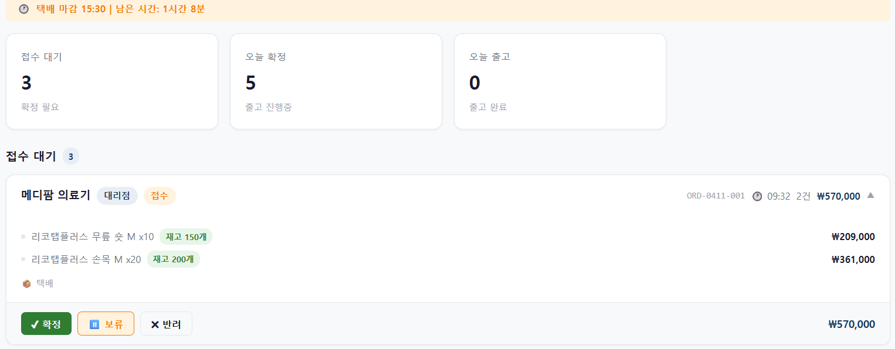
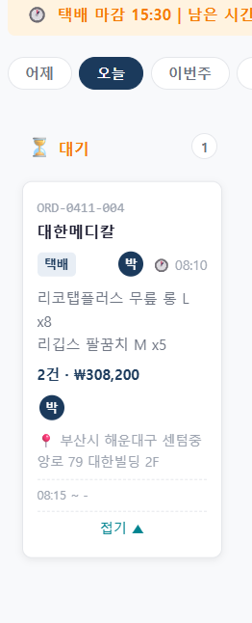

해당 부분 제품군으로 분류하여 색상 입히기 ex)리코탭플러스->검정 리스프린트 - 레드 가독성 UP

해당 부분 제품군으로 분류하여 색상 입히기 ex)리코탭플러스->검정 리스프린트 - 레드 * 가독성 UP *

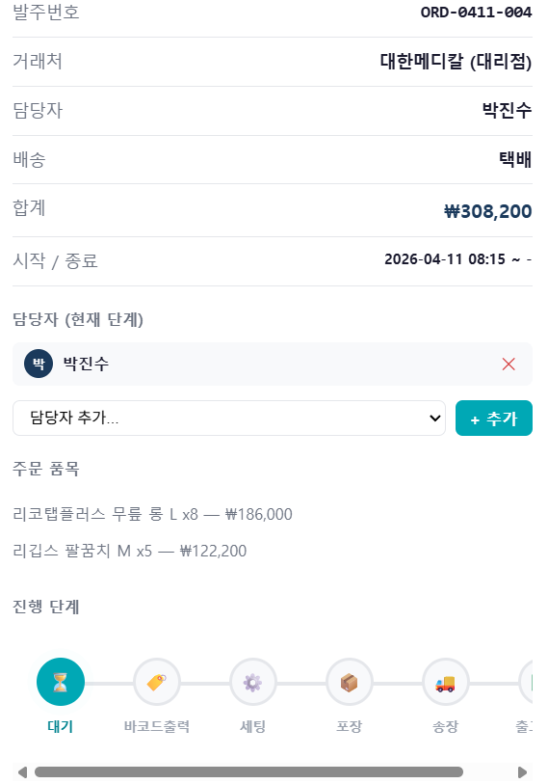

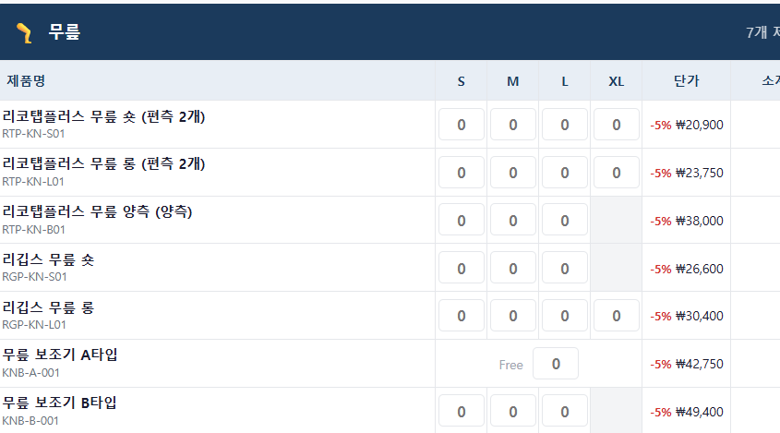

해당 부분을 표기 방식을 옆 사진 과 동일한 방식으로 표기
하되 / 단가 부분은 불필요 ->동일 선상에서 사이즈별 수량이 한눈에 파악 될 수 있도록 하기 위함 금액 부분 표기는 불필요

해당 부분을 사이즈 조정이 불가?... 사이즈 선택 하여 입고 등록 할 수 있도록
조정이 필요

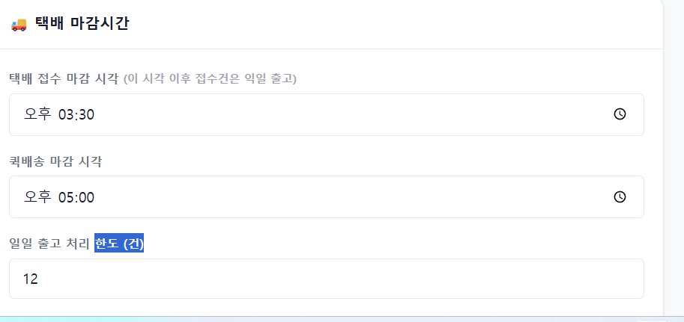

해당 부분 발주 건 수 가 아닌 발주 총 수량 한도 설정 필요 1건당 수량이 너무 다양하여 일일 발주 건이 아닌 출고 수량에 한계가 있음

